Graphique 1
Titre | L’Europe reste dominante dans les deux branches pharmaceutiques malgré la percée de l’Asie émergente en amont
Sous-titre | Exportations de la région en % des exportations mondiales de la branche
Note | Les données incluent les flux intra-zone.
Source | Calcul des auteurs à partir de CEPII, base de données BACI.

EUROPE
ASIE ÉMERGENTE
 |  | EUROPE
 |  | Produits pharmaceutiques de base / amont | Préparations pharmaceutiques / aval | Ensemble produits pharmaceutiques | Total manufacturier hors énergie
 | 2000 | 64 | 77 | 73 | 43
 | 2001 | 65 | 78 | 75 | 45
 | 2002 | 67 | 82 | 79 | 46
 | 2003 | 66 | 82 | 78 | 47
 | 2004 | 66 | 82 | 78 | 47
 | 2005 | 66 | 81 | 78 | 46
 | 2006 | 63 | 80 | 77 | 45
 | 2007 | 65 | 80 | 77 | 45
 | 2008 | 62 | 80 | 77 | 45
 | 2009 | 58 | 78 | 74 | 44
 | 2010 | 55 | 77 | 73 | 41
 | 2011 | 51 | 77 | 72 | 41
 | 2012 | 56 | 76 | 72 | 40
 | 2013 | 56 | 77 | 73 | 40
 | 2014 | 59 | 77 | 74 | 40
 | 2015 | 58 | 75 | 72 | 39
 | 2016 | 60 | 76 | 73 | 40
 | 2017 | 60 | 78 | 75 | 39
 | 2018 | 61 | 78 | 75 | 40
 | 2019 | 61 | 78 | 75 | 40
 | 2020 | 61 | 78 | 76 | 40

 |  | ASIE EMERGENTE
 |  | Produits pharmaceutiques de base / amont | Préparations pharmaceutiques / aval | Total manufacturier hors énergie | Ensemble produits pharmaceutiques
 | 2000 | 8 | 2 | 12 | 3
 | 2001 | 8 | 2 | 12 | 3
 | 2002 | 8 | 1 | 13 | 3
 | 2003 | 9 | 1 | 14 | 3
 | 2004 | 9 | 1 | 15 | 3
 | 2005 | 11 | 2 | 16 | 3
 | 2006 | 13 | 2 | 17 | 4
 | 2007 | 13 | 2 | 18 | 4
 | 2008 | 16 | 2 | 19 | 5
 | 2009 | 16 | 2 | 20 | 5
 | 2010 | 19 | 3 | 22 | 6
 | 2011 | 18 | 3 | 22 | 6
 | 2012 | 18 | 4 | 23 | 7
 | 2013 | 19 | 4 | 23 | 7
 | 2014 | 20 | 4 | 24 | 7
 | 2015 | 21 | 4 | 26 | 7
 | 2016 | 21 | 4 | 25 | 7
 | 2017 | 22 | 4 | 25 | 7
 | 2018 | 22 | 4 | 26 | 7
 | 2019 | 22 | 4 | 26 | 7
 | 2020 | 22 | 5 | 28 | 7

Graphique 2
Titre | Les prix des produits pharmaceutiques ont davantage augmenté en aval qu’en amont
Sous-titre | Indice de prix
Source | Calcul des auteurs à partir de CEPII, base de données WTFC.

2000 | 100 | 100
2001 | 99.1 | 110.1
2002 | 97.5 | 115.2
2003 | 108 | 134.3
2004 | 114.6 | 146.7
2005 | 116 | 150.1
2006 | 114.1 | 165
2007 | 123.5 | 173.7
2008 | 137.6 | 187.1
2009 | 138.8 | 183.8
2010 | 140.1 | 187.7
2011 | 138.9 | 191
2012 | 145.6 | 181.6
2013 | 151.3 | 186.9
2014 | 149.8 | 189.3
2015 | 146.2 | 179.8
2016 | 143.4 | 175.6
2017 | 142.9 | 199.4
2018 | 150.7 | 205.3
2019 | 156.3 | 207.7
2020
 |  | Produits pharmaceutiques de base / amont | Préparations pharmaceutiques / aval

 | 2000 | 100 | 100
 | 2001 | 99.1 | 110.1
 | 2002 | 97.5 | 115.2
 | 2003 | 108 | 134.3
 | 2004 | 114.6 | 146.7
 | 2005 | 116 | 150.1
 | 2006 | 114.1 | 165
 | 2007 | 123.5 | 173.7
 | 2008 | 137.6 | 187.1
 | 2009 | 138.8 | 183.8
 | 2010 | 140.1 | 187.7
 | 2011 | 138.9 | 191
 | 2012 | 145.6 | 181.6
 | 2013 | 151.3 | 186.9
 | 2014 | 149.8 | 189.3
 | 2015 | 146.2 | 179.8
 | 2016 | 143.4 | 175.6
 | 2017 | 142.9 | 199.4
 | 2018 | 150.7 | 205.3
 | 2019 | 156.3 | 207.7
 | 2020

Graphique 3
Titre | La concentration des fournisseurs augmente en amont
Sous-titre | Indice de Herfindahl-Hirschmann moyen de la branche
Note | La vulnérabilité des approvisionnements est appréciée en mesurant la concentration des pays fournisseurs à l’aide d’indices de Herfindahl-Hirschmann (IHH). Les valeurs de ces indices reflètent le potentiel de diversification géographique des approvisionnements : si quelques pays monopolisent la production d’un bien, il est plus difficile de se tourner vers des fournisseurs alternatifs. Seules les deux branches pharmaceutiques, et celles dont l’IHH a varié d’au moins 0,1 au cours de la période étudiée, sont représentées avec l’intitulé de la branche.
Source | Calcul des auteurs à partir de CEPII, base de données BACI.

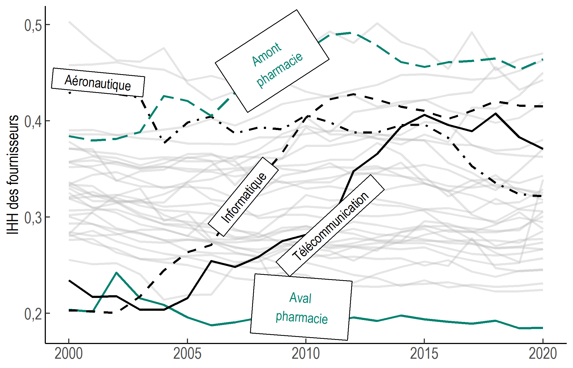
 |  | Amont pharmacie | Aval pharmacie | Aéronautique | Informatique | Matériel de télécom.
 | 2000 | 0.3843 | 0.2039 | 0.4289 | 0.2031 | 0.2345
 | 2001 | 0.3796 | 0.2018 | 0.4434 | 0.2021 | 0.2170
 | 2002 | 0.3813 | 0.2425 | 0.4285 | 0.2003 | 0.2178
 | 2003 | 0.3886 | 0.2156 | 0.4243 | 0.2177 | 0.2039
 | 2004 | 0.4259 | 0.2090 | 0.3768 | 0.2445 | 0.2038
 | 2005 | 0.4209 | 0.1959 | 0.3984 | 0.2637 | 0.2161
 | 2006 | 0.4051 | 0.1877 | 0.4046 | 0.2711 | 0.2544
 | 2007 | 0.4292 | 0.1909 | 0.3870 | 0.3123 | 0.2482
 | 2008 | 0.4382 | 0.1954 | 0.3933 | 0.3380 | 0.2586
 | 2009 | 0.4803 | 0.2005 | 0.3914 | 0.3670 | 0.2751
 | 2010 | 0.4736 | 0.2082 | 0.4061 | 0.4036 | 0.2816
 | 2011 | 0.4893 | 0.1908 | 0.3986 | 0.4226 | 0.2901
 | 2012 | 0.4919 | 0.1959 | 0.3879 | 0.4280 | 0.3477
 | 2013 | 0.4783 | 0.1922 | 0.3881 | 0.4223 | 0.3660
 | 2014 | 0.4614 | 0.1978 | 0.3956 | 0.4147 | 0.3938
 | 2015 | 0.4563 | 0.1940 | 0.3964 | 0.4107 | 0.4062
 | 2016 | 0.4611 | 0.1913 | 0.3825 | 0.4022 | 0.3959
 | 2017 | 0.4625 | 0.1893 | 0.3530 | 0.4106 | 0.3893
 | 2018 | 0.4651 | 0.1925 | 0.3357 | 0.4206 | 0.4077
 | 2019 | 0.4533 | 0.1846 | 0.3239 | 0.4160 | 0.3831
 | 2020 | 0.4643 | 0.1850 | 0.3216 | 0.4152 | 0.3708

